Les donnees LPP
Décomposition du montant remboursable selon la classe technico-thérapeutique

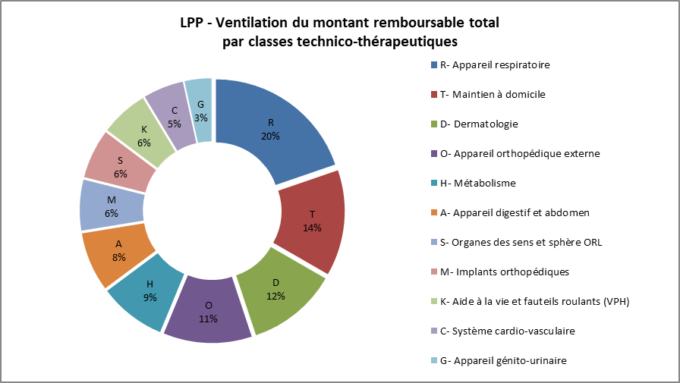
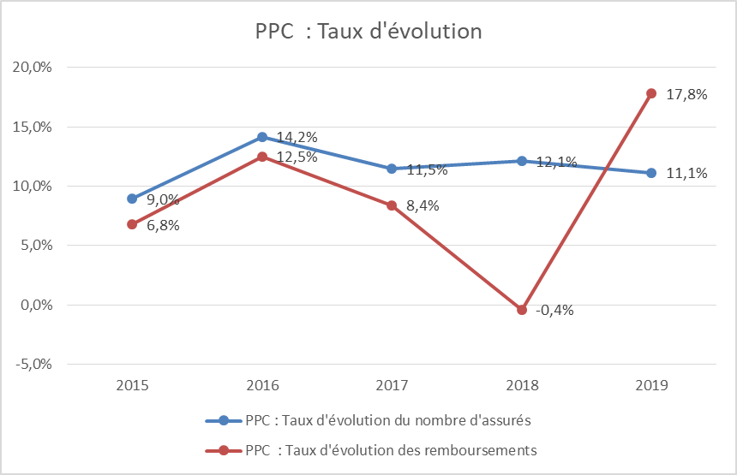

 | Répartition des montants remboursés de PPC selon les différents forfaits

 |  | Nombre d'assurés | Evolution du nombre d'assuré | Montant remboursé | Evolution du montant remboursé
 | Patients Télésuivis | 67,552 | 28% | 34,168,919 | 56%
 | Patients non télésuivis | 10,567 | -51% | 2,847,529 | -52%
 | PPC : Phase initiale | 14,339 | 26% | 1,959,859 | 34%
 | Patients pédiatrique | 104 | 42% | 67,052 | 69%

La dépense globale
Répartition de la dépense totale de la LPP en 2019 (en millions d’euros)
 |  | Dépense | Remboursable | Montant remboursé | Ticket modérateur | Dépassement
 |  | (montant présenté au remboursement) | (base de remboursement)
 | I- Maintien à domicile | 408.7 | 402.2 | 349.4 | 52.7 | 6.6
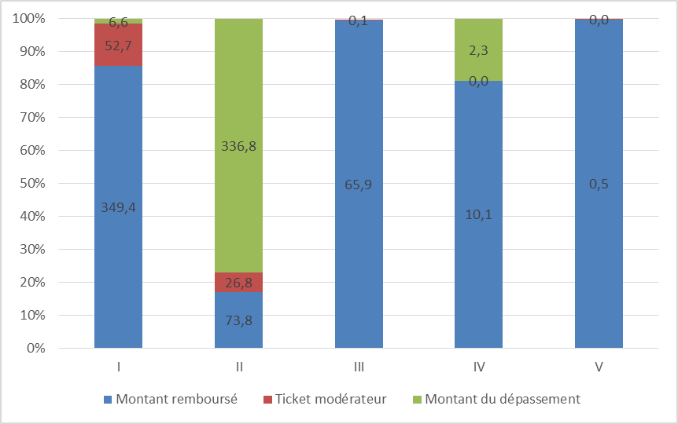
 | II- Orthèses, appareils de soutien et prothèses externes | 437.3 | 100.6 | 73.8 | 26.8 | 336.8
 | III- Produits implantables (en sus des soins en établissements) | 65.7 | 65.9 | 65.9 | 0.1 | -0.3
 | IV- Achats et réparations des fauteuils roulants | 12.4 | 10.1 | 10.1 | 0 | 2.3
 | V – Dispositifs médicaux invasifs (non éligibles au titre III) | 0.5 | 0.5 | 0.5 | 0 | 0
 | TOTAL | 924.6 | 579.2 | 499.7 | 79.5 | 345.4

Décomposition base de rbse
Répartition de la base de remboursement de la LPP en 2019 (en millions d’euros)
TITRES | Quantité d’actes | Base de remboursement | Montant remboursé | Ticket | Proportion de produits pris en charge à 100% | Répartition de la base de remboursement de la LPP en 2019* (en millions d’euros)
 |  | (remboursable) |  | modérateur
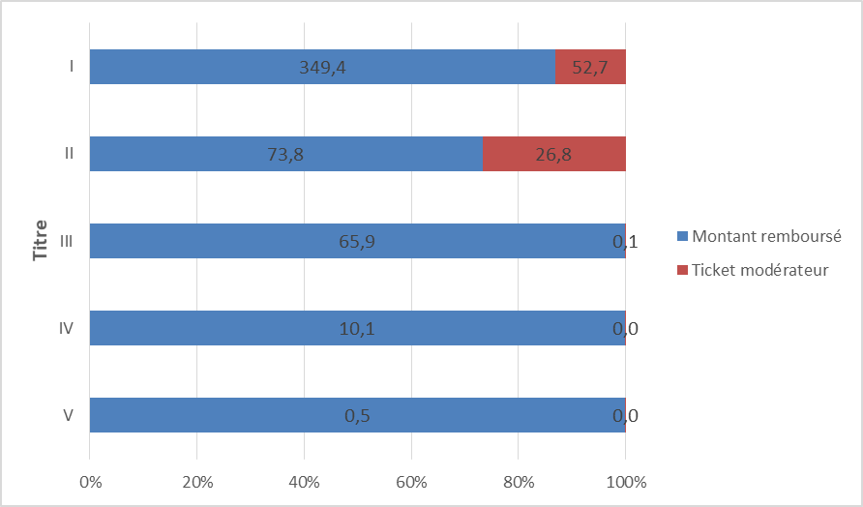
I- Maintien à domicile | 8,587,873 | 402.2 | 349.4 | 52.7 | 55.40%
II- Orthèses et prothèses externes | 3,106,345 | 100.6 | 73.8 | 26.8 | 12.1%
III- Produits implantables (en sus des soins en établissements) | 122,986 | 65.9 | 65.9 | 0.1 | 99.60%
IV- Achats et réparations des fauteuils roulants | 26,734 | 10.1 | 10.1 | 0 | 100.00%
V - Dispositifs médicaux invasifs (non éligibles au titre III) | 4,562 | 0.5 | 0.5 | 0 | 100.00%
TOTAL | 11,848,500 | 579.2 | 499.7 | 79.5

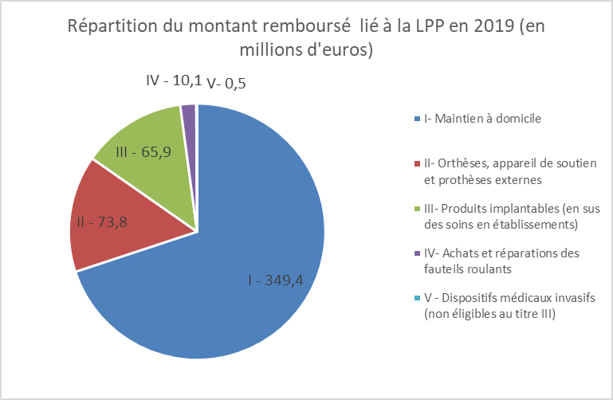

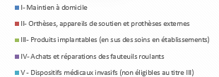

Evolution 2018-2019
TITRE | Quantité | Base de remboursement | Montant remboursé | Ticket modérateur
 | d’actes | (remboursable)
I- Maintien à domicile | 2.50% | 2.20% | 1.90% | -0.70%
II- Orthèses, appareil de soutien et prothèses externes | 5.2% | 5.0% | 4.3% | 7.1%
III- Produits implantables (en sus des soins en établissements) | -1.10% | -1.90% | -2.00% | 16.20%
IV- Achats et réparations des fauteuils roulants | 7.70% | 14.90% | 14.90% | 0.00%
V - Dispositifs médicaux invasifs (non éligibles au titre III) | 1103.70% | 177.70% | 177.60% | -61.60%
TOTAL | 3.2% | 2.4% | 2.0% | 1.8%

Décomposition dépense
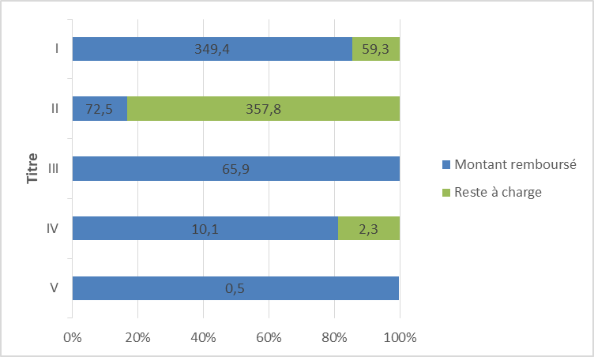
 | Répartition de la dépense LPP en 2019 (en millions d’euros) |  |  |  |  |  |  | Répartition de la dépense LPP en 2019 (en millions d’euros)
TITRES | Quantité d’actes | Montant présenté au remboursement | Montant remboursé | Reste à charge | Taux de reste à charge
I- Maintien à domicile | 8,587,873 | 408.7 | 349.4 | 59.3 | 14.50%
II- Orthèses, appareils de soutien et prothèses externes | 3,099,002 | 430.3 | 72.5 | 357.8 | 83.20%
III- Produits implantables (en sus des soins en établissements) | 122,986 | 65.7 | 65.9 | -0.2 | -0.30%
IV- Achats et réparations des fauteuils roulants | 26,734 | 12.4 | 10.1 | 2.3 | 18.90%
V - Dispositifs médicaux invasifs (non éligibles au titre III) | 4,562 | 0.5 | 0.5 | 0 | -0.20%
TOTAL | 11,841,157 | 917.6 | 498.4 | 419.2 | 45.70%

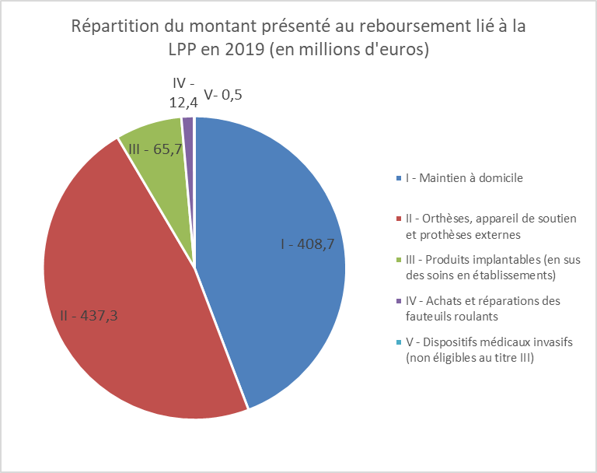

 |  |  | Evolution 2018-2019
 |  |  | TITRE | Quantité d’actes | Montant présenté au remboursement | Montant remboursé | Reste à charge
 |  |  | I- Maintien à domicile | 2.50% | 1.80% | 1.90% | 1.60%
 |  |  | II- Orthèses, appareils de soutien et prothèses externes | 5.2% | 5.2% | 4.3% | 5.4%
 |  |  | III- Produits implantables (en sus des soins en établissements) | -1.1% | -1.9% | -2.0% | -20.5%
 |  |  | IV- Achats et réparations des fauteuils roulants | 7.7% | 13.9% | 14.9% | 9.7%
 |  |  | V - Dispositifs médicaux invasifs | 1103.7% | 44.8% | 177.6% | 541.8%
 |  |  | TOTAL | 3.2% | 3.3% | 2.0% | 4.9%

Historique LPP
Historique des remboursement et de la dépense de la LPP

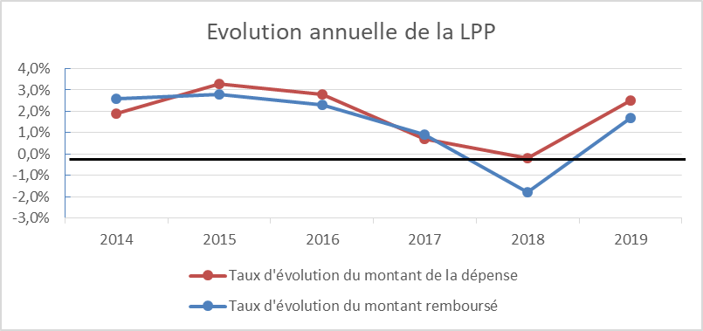
 | 2014 | 2015 | 2016 | 2017 | 2018 | 2019
Dépense* | 839.1 | 867.2 | 890.6 | 896.6 | 894.9 | 924.8
Evolution | 2,0% | 3.30% | 2.70% | 0.70% | -0.20% | 3.3%
Base de remboursement | 540.9 | 556.4 | 570.8 | 576.9 | 565.5 | 579.2
Evolution | 2,8% | 2.90% | 2.60% | 1.10% | -2.00% | 2.4%
Remboursement | 469.5 | 482.3 | 494.1 | 499.1 | 489.8 | 499.7
Evolution | 2,5% | 2.70% | 2.40% | 1.00% | -1.90% | 1.70%
Nombre d'assurés ayant bénéficié d'un remboursement au titre de la LPP | 1,589,231 | 1,573,852 | 1,591,999 | 1,597,638 | 1,573,560 | 1,593,105
Evolution | 2,9% | -1.00% | 1.20% | 0.40% | -1.50% | 1.2%

